第１面
様式第二号の十三（第八条の十七の二関係）
（第1面）
産業廃棄物処理計画書
 |  |  |  | 令和 7 年 6 月 26 日
 | 徳島県知事 殿

 |  | 提出者
 |  |  | 住 所 | 大阪市港区三先1丁目11番18号
 |  |  | 氏 名 | 奥村組土木興業株式会社
 |  |  |  | 取締役社長 奥村 安正
 |  |  | 電話番号 | ０６－６５７２－５３０１

廃棄物の処理及び清掃に関する法律第12条第９項の規定に基づき、産業廃棄物の減量その他その処理に関する計画を作成したので、提出します。
事 業 場 の 名 称 |  | 奥村組土木興業株式会社 徳島県管轄区域内事業所
事 業 場 の 所 在 地 |  | 徳島県管轄区域内
計 画 期 間 |  | 令和７年４月１日～令和８年３月31日
当該事業場において現に行っている事業に関する事項
 | ①事業の種類 | 06 総合工事業
 | ②事業の規模 | 完成工事高 4,773,600万円
 | ③従業員数 | 888人
 | ④産業廃棄物の一連の処理の工程 | 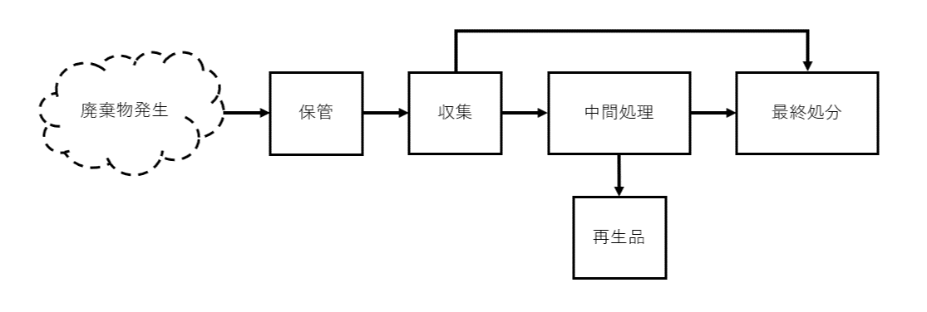

（日本工業規格 Ａ列４番）

第２面
【★別紙1を参照】
産業廃棄物の処理に係る管理体制に関する事項
 | （管理体制図）
産業廃棄物の排出の抑制に関する事項
 | ①現状 | 【前年度（令和６年度）実績】
【 別紙(第2面関係)を参照 】
 |  | 産業廃棄物の種類
 |  | 排出量 | t | t
 |  | （これまでに実施した取組） ・材料ロス率の削減 ・余剰材の引き取り ・工法改善による産業廃棄物の削減
 | ②計画 | 【目標】
【 別紙(第2面関係)を参照 】
 |  | 産業廃棄物の種類
 |  | 排出量 | t | t
 |  | （今後実施する予定の取組） ・現状の取り組みを継続し、産業廃棄物抑制に努める。
産業廃棄物の分別に関する事項
 | ①現状 | （分別している産業廃棄物の種類及び分別に関する取組） ・コンクリート破片やアスコン破片の分別は注意した。
 | ②計画 | （今後分別する予定の産業廃棄物の種類及び分別に関する取組） ・今後は建設混合廃棄物が発生しないよう、より分別に取り組む。

★別紙１
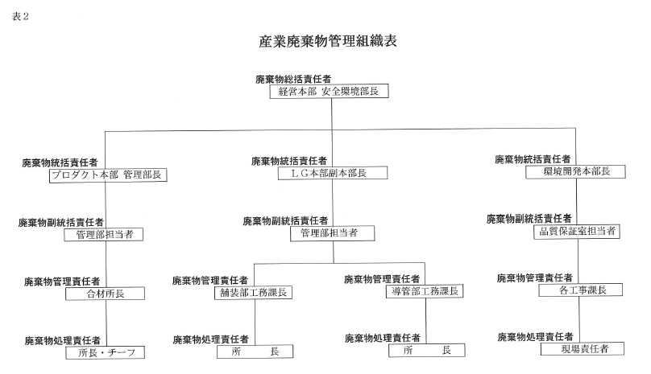
別紙 1

第４面
自ら行う産業廃棄物の埋立処分又は海洋投入処分に関する事項
 | ①現状 | 【前年度（令和６年度）実績】
 |  | 産業廃棄物の種類
 |  | 自ら埋立処分又は 海洋投入処分を行った 産業廃棄物の量 |  | t | t
 |  | （これまでに実施した取組）
 | ②計画 | 【目標】
 |  | 産業廃棄物の種類
 |  | 自ら埋立処分又は 海洋投入処分を行う 産業廃棄物の量 |  | t | t
 |  | （今後実施する予定の取組）
産業廃棄物の処理の委託に関する事項
 | ①現状 | 【前年度（令和６年度）実績】
【 別紙(第4面関係)を参照 】
 |  | 産業廃棄物の種類
 |  | 全 処 理 委 託 量 |  | t | t
 |  |  | 優良認定処理業者 への処理委託量 | t | t
 |  |  | 再生利用業者への 処 理 委 託 量 | t | t
 |  |  | 認定熱回収業者 への処理委託量 | t | t
 |  |  | 認定熱回収業者以外 の熱回収を行う業者 への処理委託量 | t | t
 |  | （これまでに実施した取組） ・特に無し

第５面
【 別紙(第5面関係)を参照 】
 | ②計画 | 【目標】
 |  | 産業廃棄物の種類
 |  | 全 処 理 委 託 量 |  | t | t
 |  |  | 優良認定処理業者 への処理委託量 | t | t
 |  |  | 再生利用業者への 処 理 委 託 量 | t | t
 |  |  | 認定熱回収業者 への処理委託量 | t | t
 |  |  | 認定熱回収業者以外 の熱回収を行う業者 への処理委託量 | t | t
 |  | （今後実施する予定の取組） ・全体的な排出抑制とコンクリート破片の再資源化に努めます。
※事務処理欄

